关系图
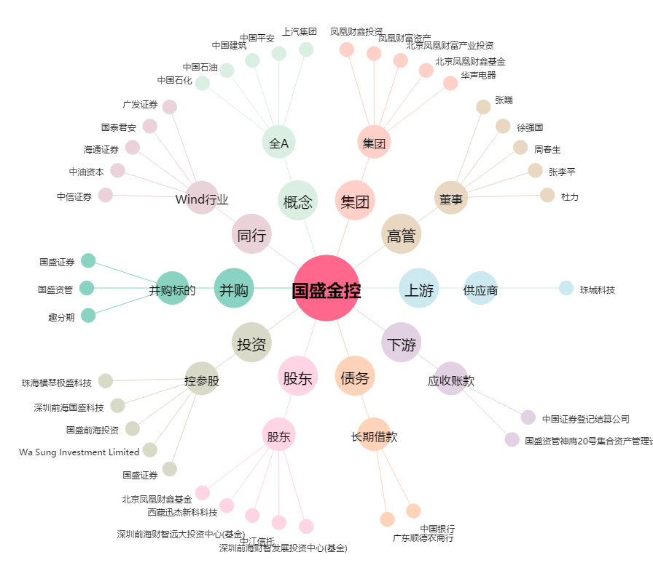
国盛金控[002670.SZ] - 关系概览图

